Hoja1
2024-01-20

LA PAZ 28 - HAEDO 4460-2005
BUENOS AIRES luquearti@gmail.com
____________________________________________________________________________________
"MINI RODILLOS”
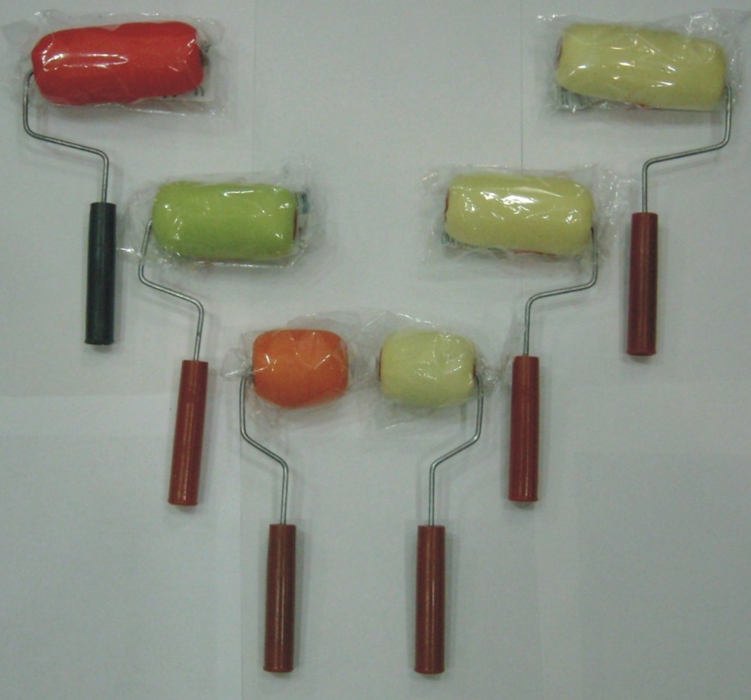
“Con y Sin FUNDA”

COD. |  | MEDIDA | PRECIO c/u.
MR-100 | SIN FUNDA | 5 cm. | 110.00
MR-101 | SIN FUNDA | 8 cm. | 117.00
MR-102 | SIN FUNDA | 11 cm. | 134.60
MR-110 | CON FUNDA | 5 cm. | 114.70
MR-111 | CON FUNDA | 8 cm. | 128.70
MR-112 | CON FUNDA | 11 cm. | 160.30

Precio x C/U
Envase: x 25 unidades

N

